Result
Project IT
Result

평가방법 | Low |  | High | 중간값
GTM | 135,079 | 2,226 | 137,306 | n.a.
GPCM |  | - |  | n.a.
DCF | 103,789 | 35,104 | 138,893

 | 135,079 | 2,226 | 137,306
 |  | -
 | 103,789 | 35,104 | 138,893

 |  |  |  |  | DCF Results
 |  |  |  |  | WACC |  |  | 9.1%
 |  |  |  |  | Terminal Growth Rate |  |  | 0.0%
 |  |  |  |  | Operating Value (a) | 1,543 | ~ | 1,724
 |  |  |  |  | NOA (b) |  |  | 590
 |  |  |  |  | IBD (c) |  |  | 59
 |  |  |  |  | 100% Equity Value (d) =(a)+(b)-(c) | 2,074 | ~ | 2,255

WACC
(2)
(3)
(4)
 | Project IT |  |  |  |  |  |  |  |  |  |  |  |  |  | DRAFT - For Discussion Purposes Only | <Tax Rate>
 | Weighted Average Cost of Capital |  |  |  |  |  |  |  |  |  |  |  |  |  |  | Unlevered | 24.20%
 |  |  |  |  |  |  |  |  |  |  |  |  |  |  |  | Re-Levered, Kd | 24.20% | <= Terminal year 기준 EBIT규모에 따름 => 11%(~2억), 22%(~200억), 24.2%(200억~)
(1)
 | Guideline Public Company |  |  | Country |  | Observed | Currency (Millions) | MKT Cap | IBD | Debt | Debt |  | Tax Rate | Unlevered Beta | Re-Levered Beta
 |  |  |  |  |  | Beta |  |  |  | Equity | TIC
 | SAMSUNG SDS CO LTD |  |  | SOUTH KOREA |  | 1.25 | KRW | 20,173,498 | 14,363 | 0.1% | 0.1% |  | 24.2% | 1.25 | 1.25
 | POSCO ICT CO LTD |  |  | SOUTH KOREA |  | 0.61 | KRW | 749,314 | 40,486 | 5.4% | 5.1% |  | 24.2% | 0.59 | 0.59
 | DONGBU CO LTD |  |  | SOUTH KOREA |  | 1.05 | KRW | 89,138 | 59,995 | 67.3% | 40.2% |  | 24.2% | 0.70 | 0.70
 | SHINSEGAE INFORMATION & COMM |  |  | SOUTH KOREA |  | 0.88 | KRW | 168,290 | 0 | 0.0% | 0.0% |  | 24.2% | 0.88 | 0.88
 | HYUNDAI INFORMATION TECH |  |  | SOUTH KOREA |  | 0.26 | KRW | 116,522 | 71,571 | 61.4% | 38.1% |  | 24.2% | 0.18 | 0.18
 | HANIL NETWORKS CO LTD |  |  | SOUTH KOREA |  | 0.71 | KRW | 34,610 | 500 | 1.4% | 1.4% |  | 24.2% | 0.70 | 0.70

 | Maximum |  |  |  |  | 1.25 |  |  |  | 67.3% | 40.2% |  |  | 1.25 | 1.25
 | Average |  |  |  |  | 0.79 |  |  |  | 22.6% | 14.2% |  |  | 0.72 | 0.72
 | Median |  |  |  |  | 0.80 |  |  |  | 3.4% | 3.3% |  |  | 0.70 | 0.70 |  | : 'Beta' Option (기간) |  | 3
 | Minimum |  |  |  |  | 0.26 |  |  |  | 0.0% | 0.0% |  |  | 0.18 | 0.18

 | Selected |  |  |  |  |  |  |  |  |  | 0.0% |  |  | 0.72 | 0.72
 |  |  |  |  |  |  |  |  |  |  |  |  |  |  |  |  |  |  | 3 |  | KPMG
 | Cost of Equity (KE) |  |  |  |  |  |  |  |  |  |  |  |  |  |  |  |  |  |  |  | Damodaran
(5)
(6)
 |  |  |  |  |  |  |  |  |  |  |  |  |  |  |  |  | : 'Equity Risk Premium' Option (시점) |  | 2 |  | Bloomberg
 | Risk Free Rate |  | + | Beta | x | Equity Risk Premium |  | + | Size Risk Premium | + | Specific Premium |  |  | = | Cost of Equity
 | 2.1% |  |  | 0.72 |  | 9.8% |  |  | 0.0% |  | 0.0% |  |  |  | 9.1% |  | : 'Risk-free Rate' Option (시점) |  | 1

(7)
(8)
(9)
 | After-Tax Cost of Debt (KD) |  |  |  |  |  |  |  |  |  | Weighted Average Cost of Capital |  |  |  |  |  |  |  | 1 |  | 미적용 | 0.00%
 |  |  |  |  |  |  |  |  |  |  |  |  |  |  |  |  |  |  |  |  | 3-등급 체계
 | Pre-Tax Cost of Debt |  | x | (1 - Tax Rate) | = | After-Tax Cost of Debt |  |  |  |  | Captial Structure | x | Cost of Capital | = | Contribution |  |  |  |  |  | 10-등급 체계
 | 3.9% |  |  | 75.8% |  | 3.0% |  |  |  | Debt | 0.0% |  | 3.0% |  | 0.0% |  | : 'Market Capitalization' Option |  | 2 | 2
 |  |  |  |  |  |  |  |  |  | Equity | 100.0% |  | 9.1% |  | 9.1%

 |  |  |  |  |  |  |  |  |  |  |  |  | WACC | = | 9.10% |  | : 'Cost of Debt' Option |  | 3 |  | Kisline 기업평가등급
 | Notes: |  |  |  |  |  |  |  |  |  |  |  |  |  |  |  |  |  |  |  | 회사제시 신용등급
 | [1] | 대상회사와 유사한 사업을 영위하고 있는 회사를 선정 |  |  |  |  |  |  |  |  |  |  |  |  |  |  |  |  |  |  | DART 공시 신용등급
 | [2] | 2015년 12월 31일 기준, 2년 Weekly adjusted Beta 적용 |  |  |  |  |  |  |  |  |  |  |  |  |  |  | : 'Capital Structure' Option |  | 3 |  | Average
 | [3] | 2015년 12월 31일 기준, 과거 1개월 평균 시가총액 적용 |  |  |  |  |  |  |  |  |  |  |  |  |  |  |  |  |  |  | Median
 | [4] | 2015년 9월 30일 기준 이자발생부채 적용 |  |  |  |  |  |  |  |  |  |  |  |  |  |  |  |  |  |  | 무부채기업 가정
 | [5] | 2015년 12월 31일 기준, 과거 1개월 평균 10년 만기 국공채 이자율 적용 (Source: Bloomberg)
 | [6] | 2015년 12월 31일 기준, 과거 1개월 평균 Equity Risk Premium 적용
 | [7] | 2015년 12월 31일 기준, 대상회사의 신용등급 A+를 고려한 5년 만기 무보증 공모사채 이자율을 적용(Source: KOFIA BIS)
 | [8] | 대한민국의 한계 법인세율 24.2%를 적용
 | [9] | 유사상장회사의 시장가치기준 평균 자본구조 적용

 | <비교대상 회사 선정 과정>

 | 유사회사 선정 과정
 | 1. 국내 IT 서비스업체 중 매출액 기준 상위 32개 사 중 System Integration (SI)를 주요 사업으로 하는 회사 선정 (20개사)
 | 2. 상기 회사 중 다음 3가지 조건을 충족: a) 대기업 계열사 등 특수관계인 지분이 30% 이상, b) 특수관계인 매출이 20% 이상, c) SI 부문 (혹은 IT 부문)의 매출 기여도가 20% 이상
 | 3. 최종 유사회사로 선정된 회사(6개사)

 | <Beta 선정> |  |  |  |  | Adjusted |  |  |  |  | Option
 |  |  |  |  |  | 5year weekly | 5year monthly | 2year weekly |  |  | 5year, weekly
1 | SAMSUNG SDS CO LTD |  |  |  |  | 1.246 | 0.633 | 1.246 |  |  | 5year, monthly
2 | POSCO ICT CO LTD |  |  |  |  | 0.824 | 1.070 | 0.612 |  |  | 2year, weekly
3 | DONGBU CO LTD |  |  |  |  | 0.884 | 1.185 | 1.050
4 | SHINSEGAE INFORMATION & COMM |  |  |  |  | 0.631 | 0.737 | 0.884
5 | HYUNDAI INFORMATION TECH |  |  |  |  | 0.421 | 0.756 | 0.261
6 | HANIL NETWORKS CO LTD |  |  |  |  | 0.661 | 1.562 | 0.708
7
8
9
10
11
12
13
14
15
16
17
18
19
20
21
22
23
24
25

 | <시가총액 선정>
 |  |  |  |  |  | 2015-12-31 | 1 month | 3 months | 6 months | 12 months | Option
1 | SAMSUNG SDS CO LTD |  |  |  |  | 19,653,961 | 20,173,498 | 20,771,641 | 20,833,051 | 20,807,140 | 2015-12-31
2 | POSCO ICT CO LTD |  |  |  |  | 770,816 | 749,314 | 761,501 | 779,106 | 807,672 | 1 month avg.
3 | DONGBU CO LTD |  |  |  |  | 90,244 | 89,138 | 98,525 | 109,180 | 88,414 | 3 months avg.
4 | SHINSEGAE INFORMATION & COMM |  |  |  |  | 169,076 | 168,290 | 196,222 | 234,947 | 223,545 | 6 months avg.
5 | HYUNDAI INFORMATION TECH |  |  |  |  | 112,243 | 116,522 | 118,263 | 101,034 | 89,830 | 12 months avg.
6 | HANIL NETWORKS CO LTD |  |  |  |  | 38,732 | 34,610 | 34,499 | 33,664 | 29,612
7
8
9
10
11
12
13
14
15
16
17
18
19
20
21
22
23
24
25

 | <이자부부채 선정>
 |  |  |  |  |  | 이자부부채 | 기준일 | NOA | 비지배지분

1 | SAMSUNG SDS CO LTD |  |  |  |  | 14,363 | 2015 3Q | 1,794,921
2 | POSCO ICT CO LTD |  |  |  |  | 40,486 | 2015 3Q | 67,864
3 | DONGBU CO LTD |  |  |  |  | 59,995 | 2015 3Q | 27,857
4 | SHINSEGAE INFORMATION & COMM |  |  |  |  | 0 | 2015 3Q | 94,208
5 | HYUNDAI INFORMATION TECH |  |  |  |  | 71,571 | 2015 3Q | 3,539
6 | HANIL NETWORKS CO LTD |  |  |  |  | 500 | 2015 3Q | 9,288
7
8
9
10
11
12
13
14
15
16
17
18
19
20
21
22
23
24
25

 | <Bloomberg 방식 Rf, Equity Risk Premium 선정>
 |  |  |  |  |  | RF Rate | ERP
 | 2015-12-31 |  |  |  |  | 2.07% | 9.86%
 | 1month avg. |  |  |  |  | 2.22% | 9.84%
 | 3 month avg. |  |  |  |  | 2.33% | 9.44%
 | 6 month avg. |  |  |  |  | 2.35% | 9.38%
 | 12 month avg. |  |  |  |  | 2.44% | 9.66%
 | 24 month avg. |  |  |  |  | 2.92% | 9.50%

 | <Cost of Debt>
 | 대상회사의 가중평균차입이자율

 | 대상회사의 신용등급 |  |  |  |  | A+
 | Kisline 기업평가등급 |  |  |  |  | A+
 | 회사제시 신용등급
 | 한기평 신용등급 |  |  |  |  | A-

 |  |  |  |  |  | 2015-12-31
 | 회사채 I(공모사채) 무보증 |  |  |  |  | Cost of Debt
 | AAA |  |  |  |  | 2.13%
 | AA+ |  |  |  |  | 2.31%
 | AA0 |  |  |  |  | 2.39%
 | AA- |  |  |  |  | 2.50%
 | A+ |  |  |  |  | 3.01%
 | A0 |  |  |  |  | 3.40%
 | A- |  |  |  |  | 3.92%
 | BBB+ |  |  |  |  | 6.00%
 | BBB0 |  |  |  |  | 7.05%
 | BBB- |  |  |  |  | 8.47%

WACC(보고서)
(1)
(3)
(4)
Project IT |  |  |  |  |  |  |  |  |  |  |  |  | DRAFT - For Discussion Purposes Only | <Tax Rate>
Weighted Average Cost of Capital |  |  |  |  |  |  |  |  |  |  |  |  |  | Unlevered | 24.20%
 |  |  |  |  |  |  |  |  |  |  |  |  |  | Re-Levered, Kd | 24.20% | <= Terminal year 기준 EBIT규모에 따름 => 11%(~2억), 22%(~200억), 24.2%(200억~)
(2)
Guideline Public Company |  | Country |  | Observed | Currency (Millions) | MKT Cap | IBD | Debt | Debt |  | Tax Rate | Unlevered Beta | Re-Levered Beta
 |  |  |  | Beta |  |  |  | Equity | TIC
SAMSUNG SDS CO LTD |  | SOUTH KOREA |  | 1.25 | KRW | 20,173,498 | 14,363 | 0.1% | 0.1% |  | 24.2% | 1.25 | 1.25
POSCO ICT CO LTD |  | SOUTH KOREA |  | 0.61 | KRW | 749,314 | 40,486 | 5.4% | 5.1% |  | 24.2% | 0.59 | 0.59
DONGBU CO LTD |  | SOUTH KOREA |  | 1.05 | KRW | 89,138 | 59,995 | 67.3% | 40.2% |  | 24.2% | 0.70 | 0.70
SHINSEGAE INFORMATION & COMM |  | SOUTH KOREA |  | 0.88 | KRW | 168,290 | 0 | 0.0% | 0.0% |  | 24.2% | 0.88 | 0.88
HYUNDAI INFORMATION TECH |  | SOUTH KOREA |  | 0.26 | KRW | 116,522 | 71,571 | 61.4% | 38.1% |  | 24.2% | 0.18 | 0.18
HANIL NETWORKS CO LTD |  | SOUTH KOREA |  | 0.71 | KRW | 34,610 | 500 | 1.4% | 1.4% |  | 24.2% | 0.70 | 0.70
0 |  | 0 |  | - | - | 0 | 0 | 0.0% | 0.0% |  | 0.0% | - | -
0 |  | 0 |  | - | - | 0 | 0 | 0.0% | 0.0% |  | 0.0% | - | -
0 |  | 0 |  | - | - | 0 | 0 | 0.0% | 0.0% |  | 0.0% | - | -
0 |  | 0 |  | - | - | 0 | 0 | 0.0% | 0.0% |  | 0.0% | - | -
0 |  | 0 |  | - | - | 0 | 0 | 0.0% | 0.0% |  | 0.0% | - | -
0 |  | 0 |  | - | - | 0 | 0 | 0.0% | 0.0% |  | 0.0% | - | -
0 |  | 0 |  | - | - | 0 | 0 | 0.0% | 0.0% |  | 0.0% | - | -
0 |  | 0 |  | - | - | 0 | 0 | 0.0% | 0.0% |  | 0.0% | - | -
0 |  | 0 |  | - | - | 0 | 0 | 0.0% | 0.0% |  | 0.0% | - | -
0 |  | 0 |  | - | - | 0 | 0 | 0.0% | 0.0% |  | 0.0% | - | -
0 |  | 0 |  | - | - | 0 | 0 | 0.0% | 0.0% |  | 0.0% | - | -
0 |  | 0 |  | - | - | 0 | 0 | 0.0% | 0.0% |  | 0.0% | - | -
0 |  | 0 |  | - | - | 0 | 0 | 0.0% | 0.0% |  | 0.0% | - | -
0 |  | 0 |  | - | - | 0 | 0 | 0.0% | 0.0% |  | 0.0% | - | -
0 |  | 0 |  | - | - | 0 | 0 | 0.0% | 0.0% |  | 0.0% | - | -
0 |  | 0 |  | - | - | 0 | 0 | 0.0% | 0.0% |  | 0.0% | - | -
0 |  | 0 |  | - | - | 0 | 0 | 0.0% | 0.0% |  | 0.0% | - | -
0 |  | 0 |  | - | - | 0 | 0 | 0.0% | 0.0% |  | 0.0% | - | -
0 |  | 0 |  | - | - | 0 | 0 | 0.0% | 0.0% |  | 0.0% | - | -

Maximum |  |  |  | 1.25 |  |  |  | 67.3% | 40.2% |  |  | 1.25 | 1.25
Average |  |  |  | 0.53 |  |  |  | 15.1% | 9.4% |  |  | 0.48 | 0.48
Median |  |  |  | 0.61 |  |  |  | 0.1% | 0.1% |  |  | 0.59 | 0.59 |  | : 'Beta' Option (기간) |  | 0
Minimum |  |  |  | - |  |  |  | 0.0% | 0.0% |  |  | - | -

Selected (Median) |  |  |  |  |  |  |  |  | 0.1% |  |  | 0.59 | 0.59
 |  |  |  |  |  |  |  |  |  |  |  |  |  |  |  |  | 3 | KPMG
Cost of Equity (KE) |  |  |  |  |  |  |  |  |  |  |  |  |  |  |  |  |  | Damodaran
(5)
 |  |  |  |  |  |  |  |  |  |  |  |  |  |  | : 'Equity Risk Premium' Option (시점) |  | 0 | Bloomberg
(6)
Risk Free Rate |  | + |  | Beta |  | x |  | Equity Risk Premium |  |  |  | = | Cost of Equity
2.1% |  |  |  | 0.72 |  |  |  | 9.8% |  |  |  |  | 9.1% |  | : 'Risk-free Rate' Option (시점) |  | 0

(8)
(7)
(9)
After-Tax Cost of Debt (KD) |  |  |  |  |  |  |  |  | Weighted Average Cost of Capital |  |  |  |  |  |  |  | 1 | 미적용 | 0.00%
 |  |  |  |  |  |  |  |  |  |  |  |  |  |  |  |  |  | 3-등급 체계
Pre-Tax Cost of Debt | x | (1 - Tax Rate) | = | After-Tax Cost of Debt |  |  |  |  | Captial Structure | x | Cost of Capital | = | Contribution |  |  |  |  | 10-등급 체계
3.9% |  | 75.8% |  | 3.0% |  |  |  | Debt | 0.0% |  | 3.0% |  | 0.0% |  | : 'Market Capitalization' Option |  | 0
 |  |  |  |  |  |  |  | Equity | 100.0% |  | 9.1% |  | 9.1%

 |  |  |  |  |  |  |  |  |  |  | WACC | = | 9.10% |  | : 'Cost of Debt' Option |  | 1 | Kisline 기업평가등급

Notes: |  |  |  |  |  |  |  |  |  |  |  |  |  |  |  |  |  | 회사제시 신용등급
[1] | 대상회사와 유사한 사업을 영위하고 있는 회사를 선정 |  |  |  |  |  |  |  |  |  |  |  |  |  |  |  |  | DART 공시 신용등급
[2] | 2015년 12월 31일 기준, 2년 Weekly adjusted Beta 적용 |  |  |  |  |  |  |  |  |  |  |  |  |  | : 'Capital Structure' Option |  | 2 | Average
[3] | 2015년 12월 31일 기준, 과거 1개월 평균 시가총액 적용 |  |  |  |  |  |  |  |  |  |  |  |  |  |  |  |  | Median
[4] | 2015년 9월 30일 기준 이자발생부채 적용 |  |  |  |  |  |  |  |  |  |  |  |  |  |  |  |  | 무부채기업 가정
[5] | 2015년 12월 31일 기준, 과거 1개월 평균 10년 만기 국공채 이자율 적용 (Source: Bloomberg)
[6] | 2015년 12월 31일 기준, 과거 1개월 평균 Equity Risk Premium 적용
[7] | 2015년 12월 31일 기준, 대상회사의 신용등급 A+를 고려한 5년 만기 무보증 공모사채 이자율을 적용(Source: KOFIA BIS)
[8] | 대한민국의 한계 법인세율 24.2%를 적용
[9] | 유사상장회사의 시장가치기준 평균 자본구조 적용

태양광산업전망자료
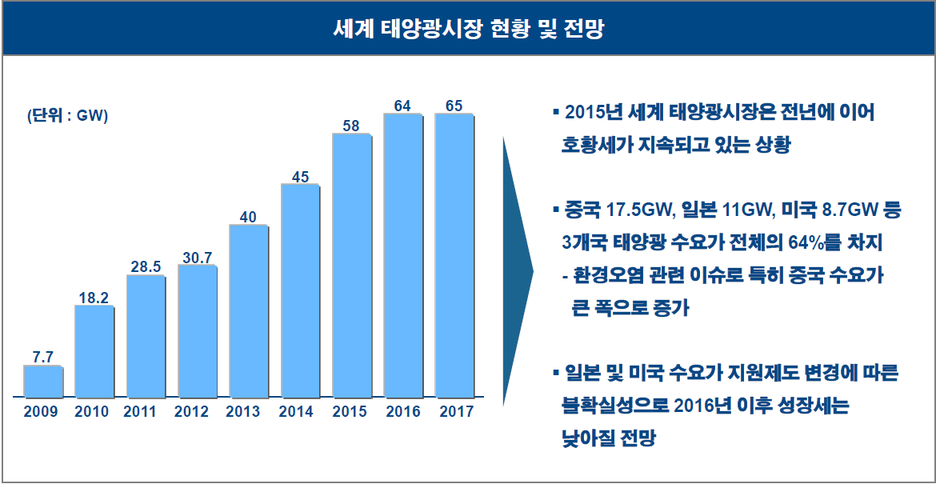
Project IT
태양광 산업자료

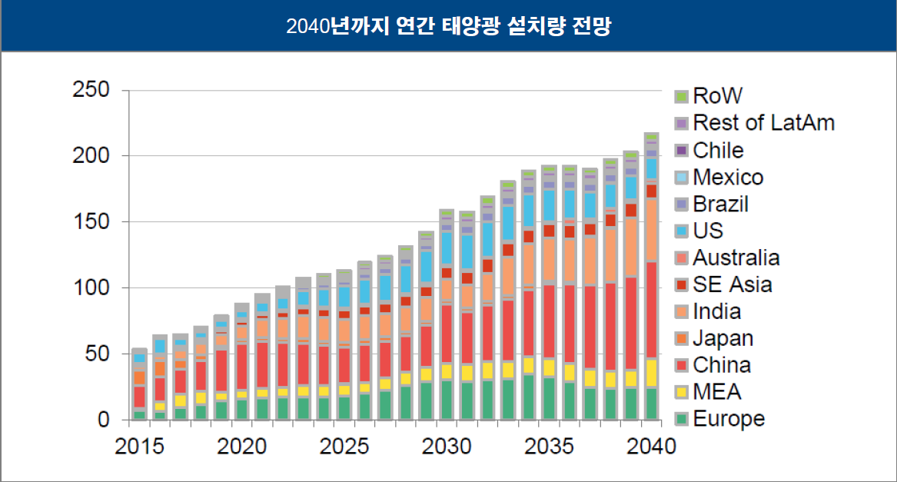
 |  | 2015 | 2016 | 2017 | 2018 | 2019 | 2020
 | GW | 58 | 64 | 65 | 70 | 75 | 80
 |  |  | 10.3% | 1.6% | 7.7% | 7.1% | 6.7%

유사_재무비율
Financial Ratio Comparison

(2)
(2)
Company Name |  | 1-Year Sales CAGR | 2-Year Sales CAGR | 3-Year Sales CAGR | IBD / TIC | Fixed Assets / Total Assets | D&A / Sales | CAPEX / Sales
(1)
(1)
(1)
(2)

(2)
대상회사
Maximum |  | 0.0% | 0.0% | 0.0% | 0.0% | 0.0% | 0.0% | 0.0%
Average |  | #DIV/0! | #DIV/0! | #DIV/0! | #DIV/0! | #DIV/0! | #DIV/0! | #DIV/0!
Median |  | #NUM! | #NUM! | #NUM! | #NUM! | #NUM! | #NUM! | #NUM!
Minimum |  | 0.0% | 0.0% | 0.0% | 0.0% | 0.0% | 0.0% | 0.0%
(3)
Company Name | MKT Cap | Last Twelve Months |  |  |  | Last Twelve Months Margins
 |  | Sales | Gross Profit | EBITDA | EBIT | Gross Profit | EBITDA | EBIT

(2)
대상회사 | n.a. | 214,888 | 21,445 | 10,498 | 9,722 | 10.0% | 4.9% | 4.5%
Maximum |  |  |  |  |  | 0.0% | 0.0% | 0.0%
Average |  |  |  |  |  | #DIV/0! | #DIV/0! | #DIV/0!
Median |  |  |  |  |  | #NUM! | #NUM! | #NUM!
Minimum |  |  |  |  |  | 0.0% | 0.0% | 0.0%

Bond
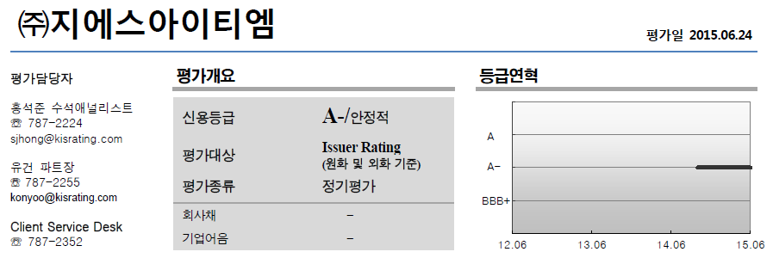
Bloomberg Template
Bond Yield - 수동 입력

바로가기
(Source: http://www.kofiabond.or.kr/SGPG/index.asp?id=m05_0101)
기준일: 2015-12-31

종류 | 종류명 | 신용등급 | 3월 | 6월 | 9월 | 1년 | 1년 | 2년 | 2년 | 3년 | 5년 | * | 20년
 |  |  |  |  |  |  | 6월 |  | 6월 |  |  | 10년
회사채 I (공모사채) | 무보증 | AAA | 1.77 | 1.81 | 1.84 | 1.87 | 1.88 | 1.91 | 1.93 | 1.97 | 2.13 | 2.44 | 2.61
 |  | AA+ | 1.85 | 1.89 | 1.93 | 1.96 | 1.97 | 2.05 | 2.08 | 2.14 | 2.31 | 2.66 | 2.99
 |  | AA0 | 1.89 | 1.93 | 1.97 | 2.01 | 2.02 | 2.10 | 2.13 | 2.18 | 2.39 | 3.04 | 3.59
 |  | AA- | 1.93 | 1.98 | 2.01 | 2.06 | 2.07 | 2.15 | 2.18 | 2.24 | 2.50 | 3.40 | 4.14
 |  | A+ | 2.13 | 2.20 | 2.26 | 2.35 | 2.38 | 2.48 | 2.51 | 2.65 | 3.01 | 3.91 | 4.64
 |  | A0 | 2.28 | 2.34 | 2.40 | 2.51 | 2.53 | 2.63 | 2.69 | 2.89 | 3.40 | 4.35 | 4.99
 |  | A- | 2.48 | 2.56 | 2.62 | 2.74 | 2.76 | 2.88 | 3.01 | 3.24 | 3.92 | 4.81 | 5.47
 |  | BBB+ | 2.97 | 3.38 | 3.78 | 4.03 | 4.45 | 4.99 | 5.38 | 5.74 | 6.00 | 6.44 | 7.17
 |  | BBB0 | 3.35 | 3.88 | 4.36 | 4.70 | 5.26 | 5.93 | 6.41 | 6.79 | 7.05 | 7.56 | 8.35
 |  | BBB- | 4.02 | 4.67 | 5.29 | 5.68 | 6.37 | 7.08 | 7.63 | 8.15 | 8.47 | 8.98 | 9.77

